车
圣保罗 | 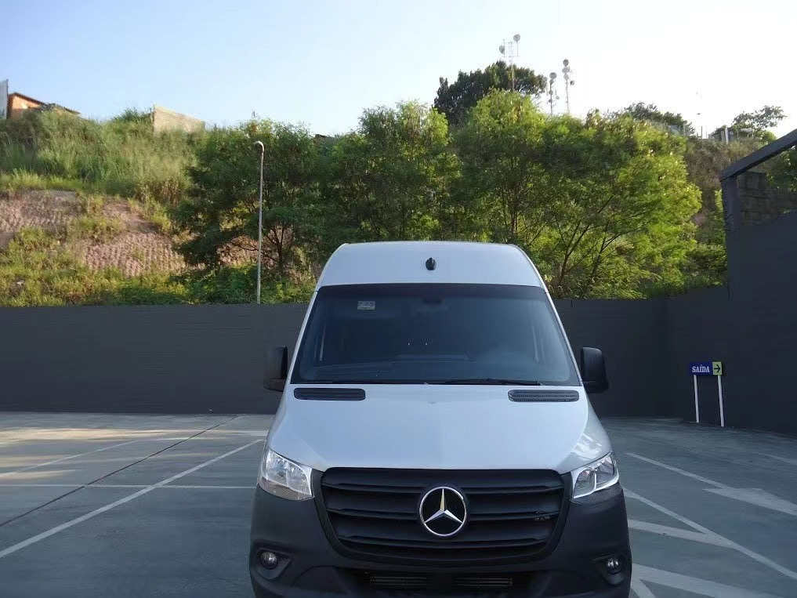
里约热内 | 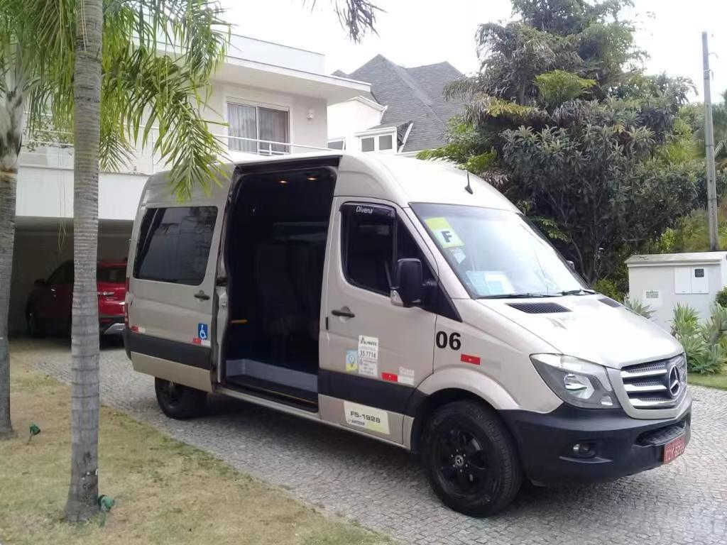
巴拿马城 | 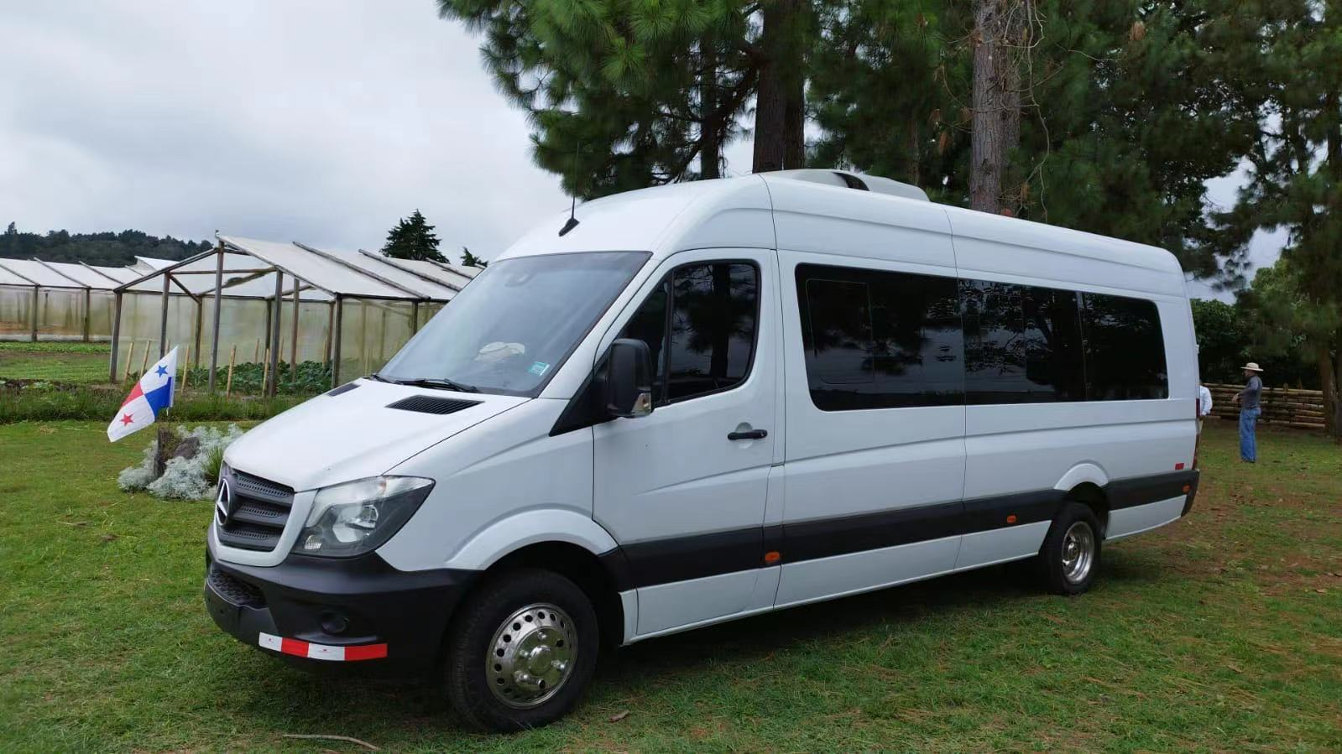 | 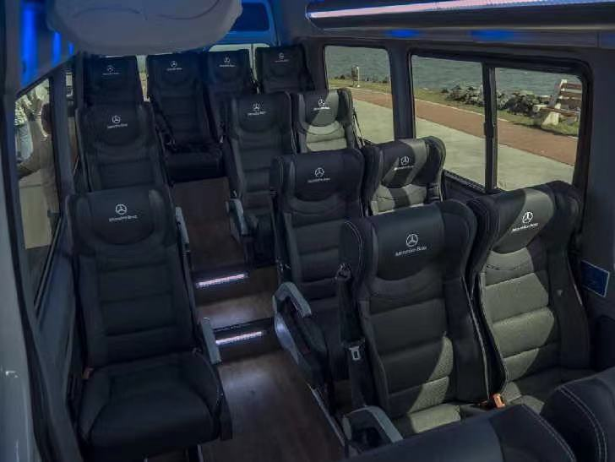 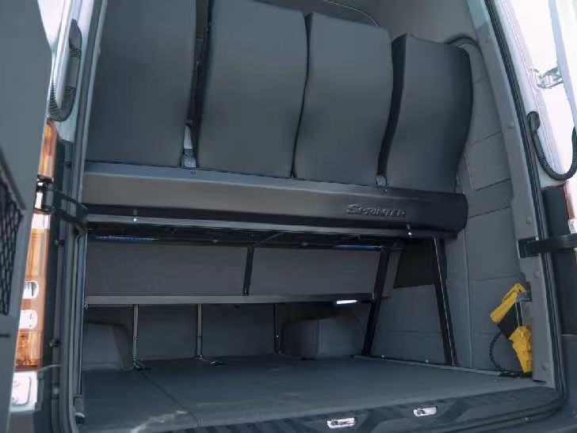
金斯敦 | 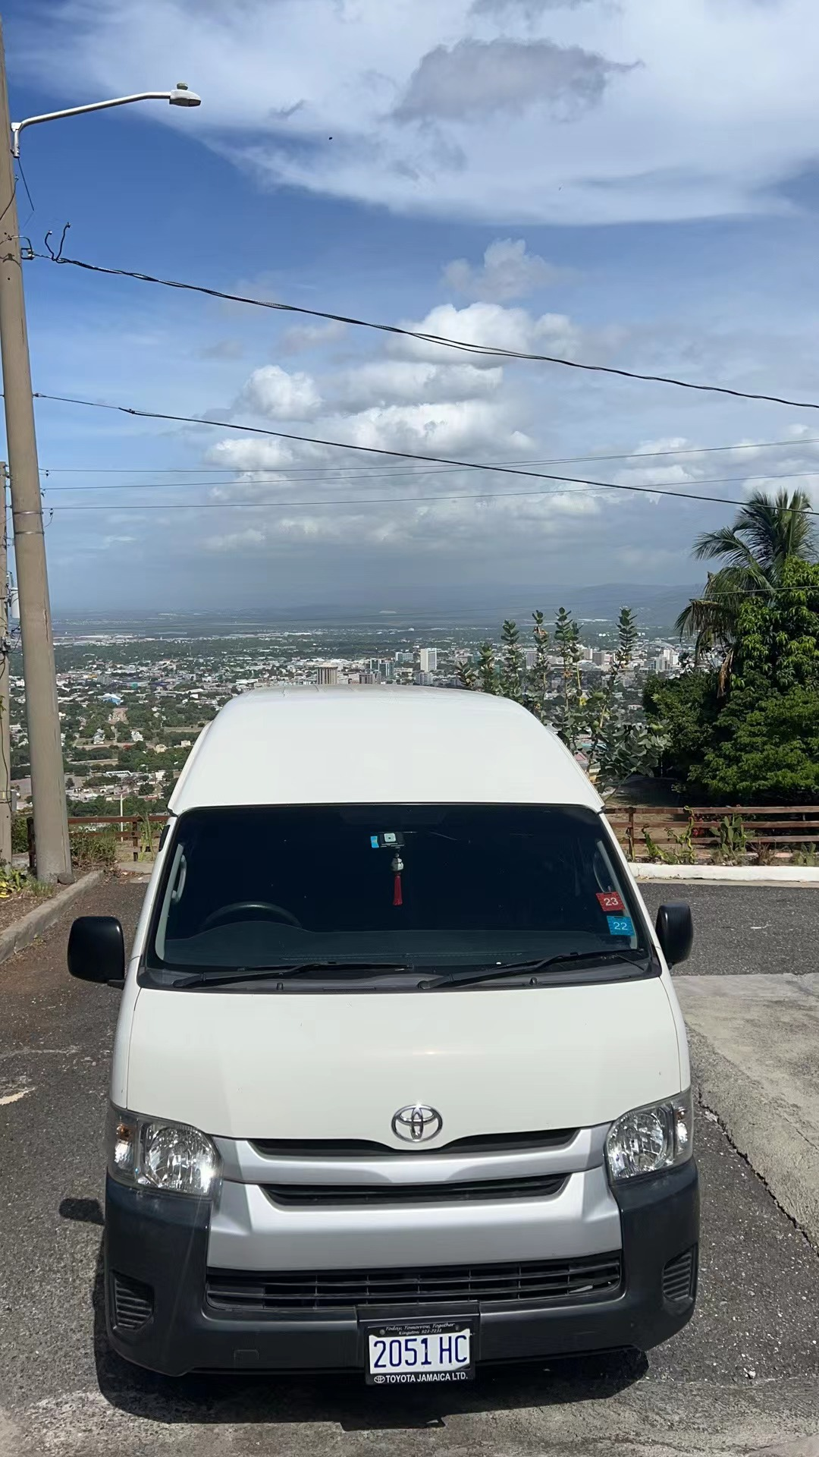

酒店
圣保罗酒店： INTERCONTINENTAL | 30平米 | US$350.00 | 圣保罗洲际酒店 开业：1998 装修：2014 | 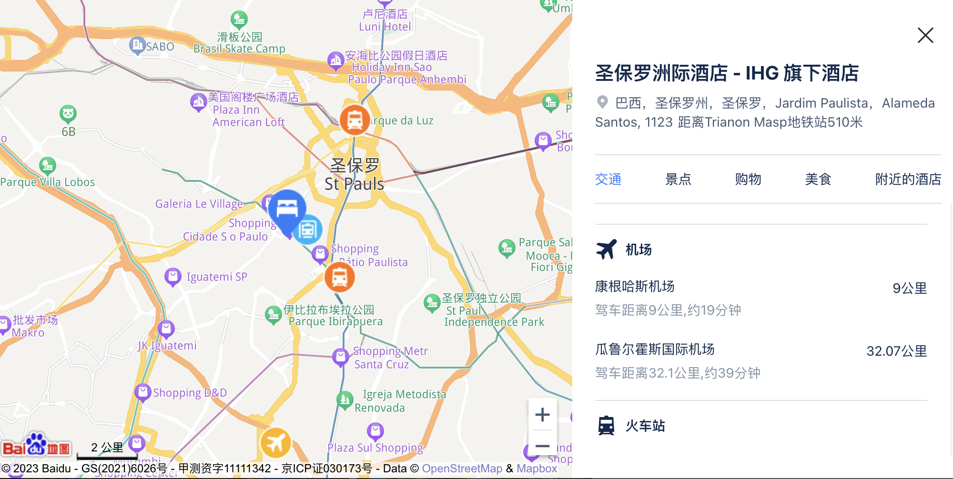 | 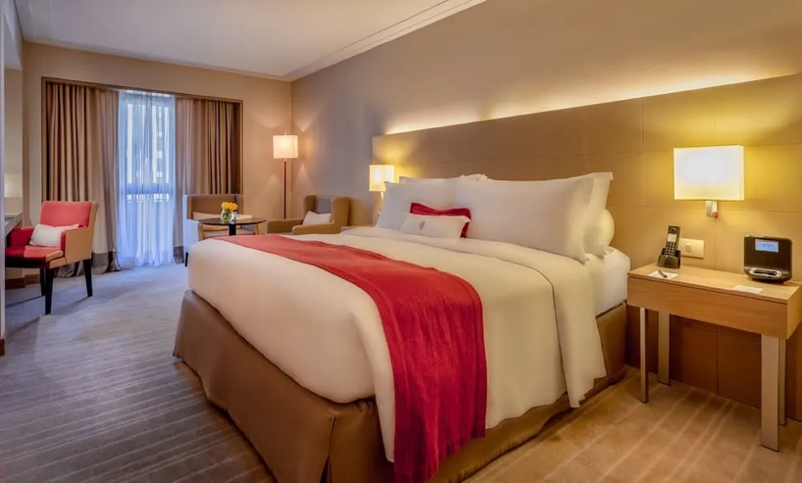
 | 套房：48.5平米 | US$600.00
圣保罗： PULLMAN IBRAPUERA | 27平米 | US$280.00 | 铂尔曼圣保罗伊比拉普埃拉酒店 开业：1998 装修：2018 | 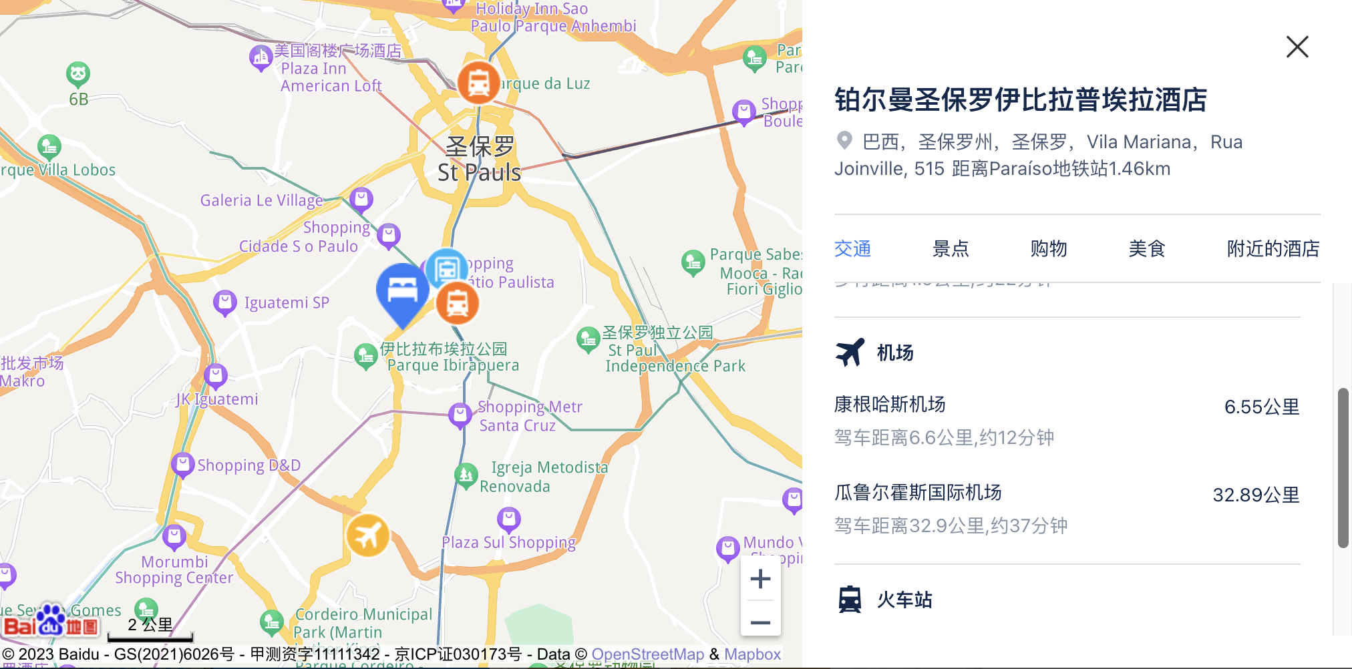 | 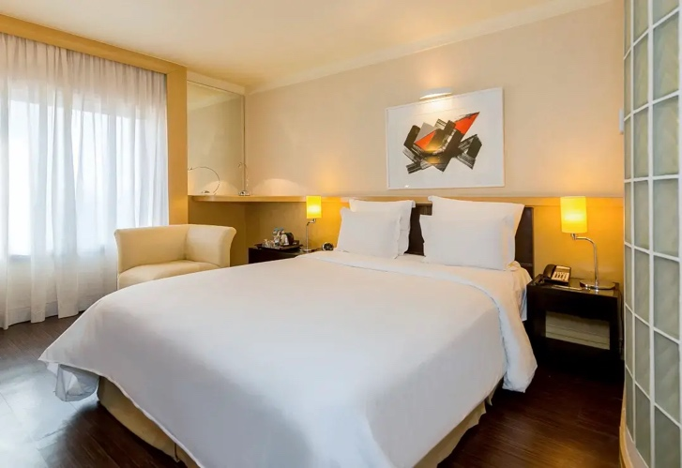
 | 套房：50平米 | US$650.00
圣保罗： Meliá Jardim Europa | 标间：28平米 | US$280.00 | 欧罗巴花园美利亚酒店 开业：2001 装修：2016 | 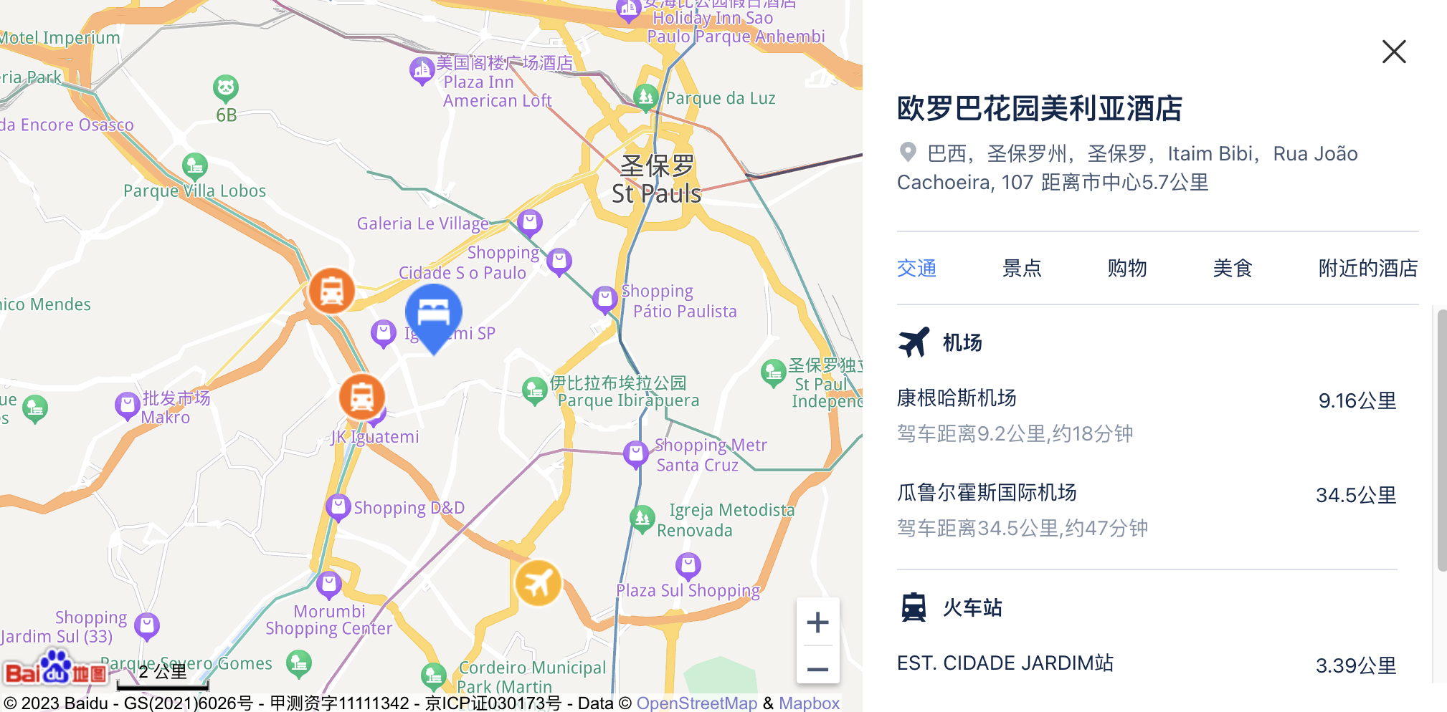 | 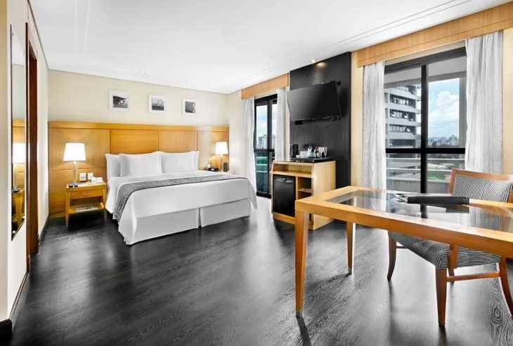
 | 家庭套房 42平米 | US$680.00
里约Hilton Rio de Janeiro Copacabana Hotel | 城市景观：22平米 | US$300.00 | 里约热内卢科帕卡巴纳希尔顿酒店 开业：2017装修：2020 | 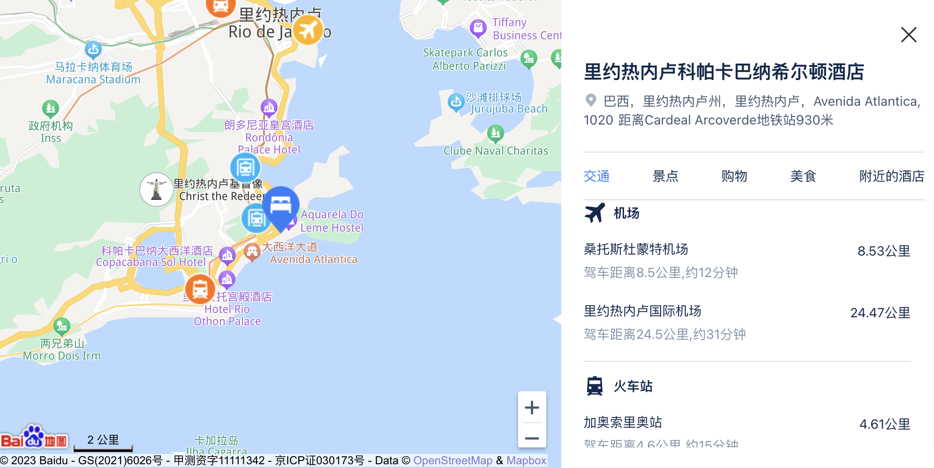 | 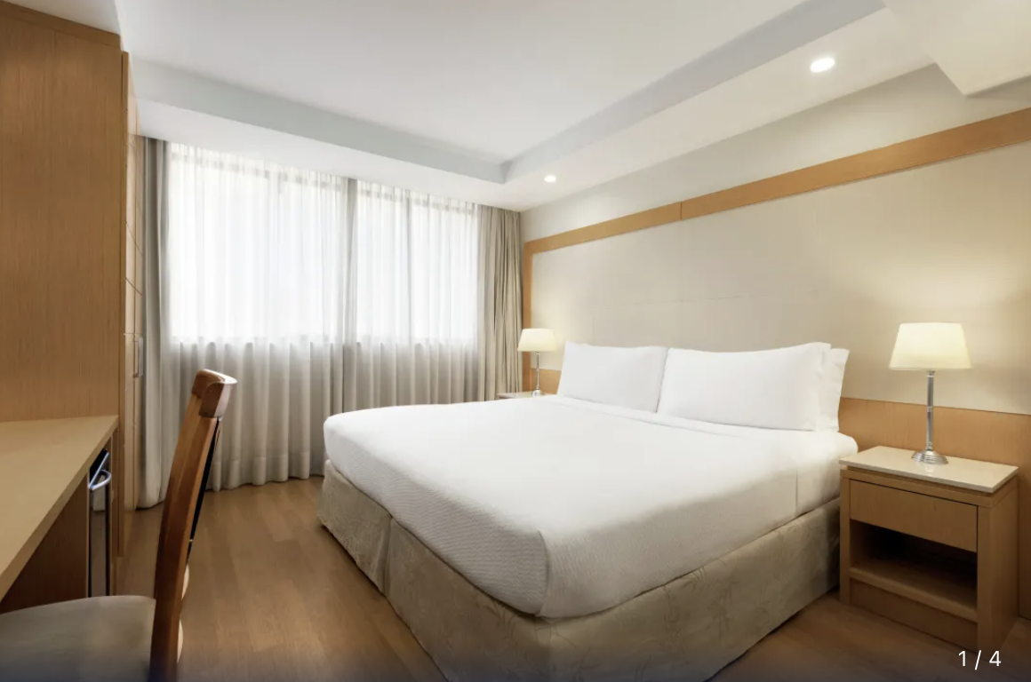
 | 海景套房：37平米 | US$800.00
里约Miramar By Windsor Copacabana | 标准间：25平米 | US$300.00 | 温莎米拉玛科帕卡帕纳酒店 开业：1999 装修：2012 | 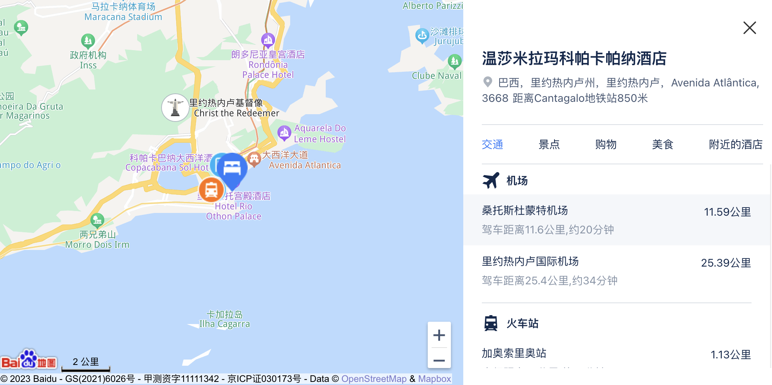 | 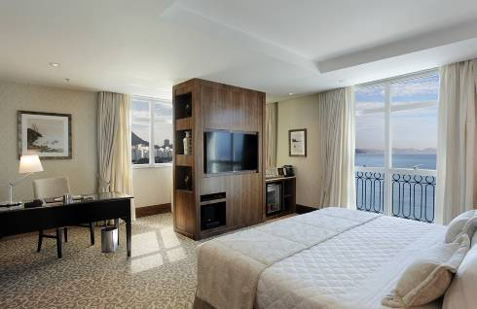
 | 套房：55平米 | US$780.00
巴拿马： Sheraton Grand Panama | 城市景观：26平米 | US$180.00 | 巴拿马城喜来登大酒店 开业：1982 装修：2015 | 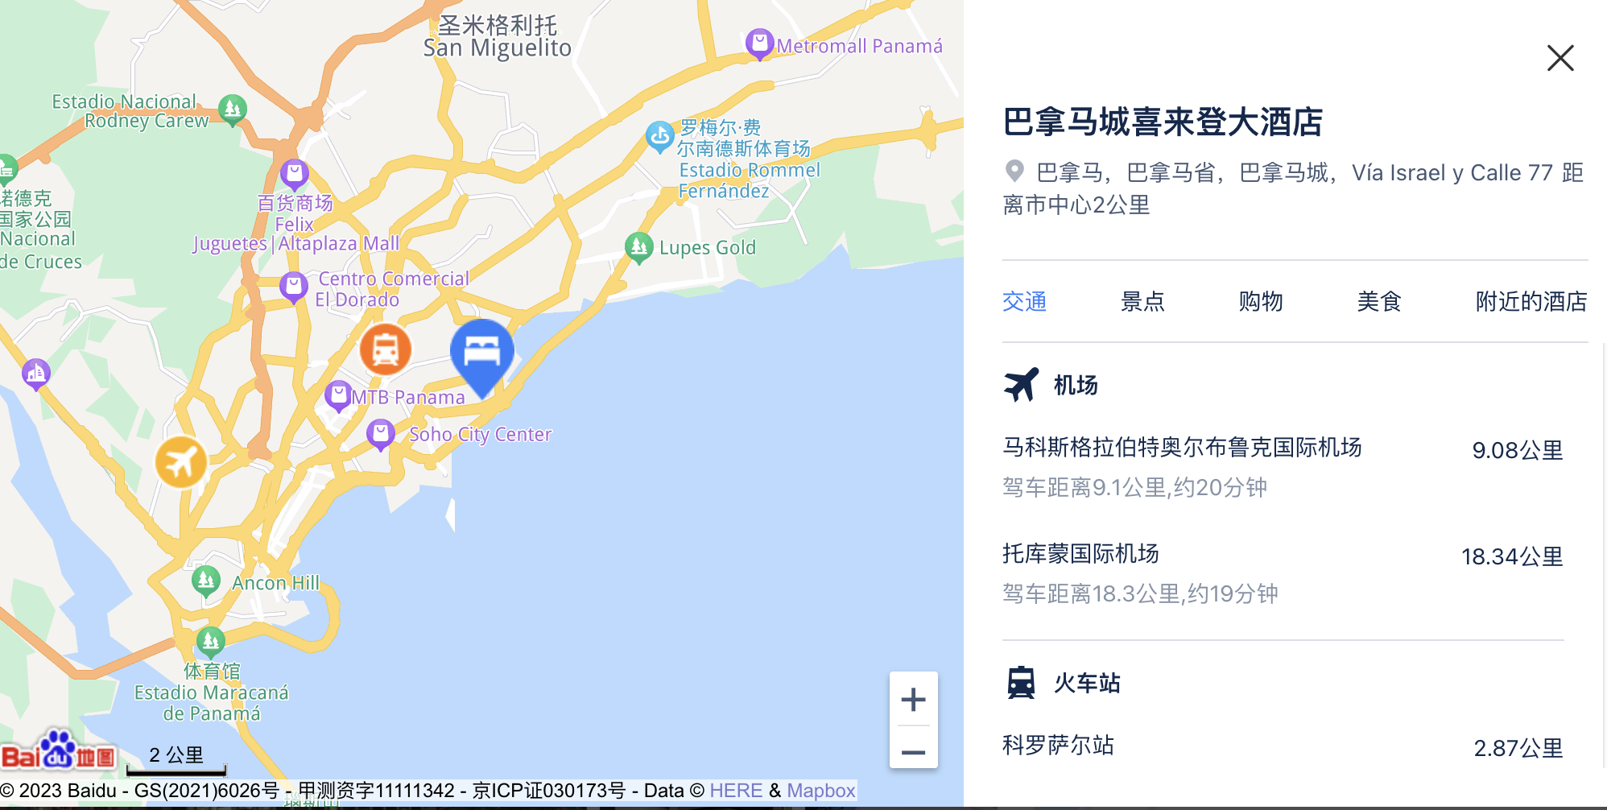 | 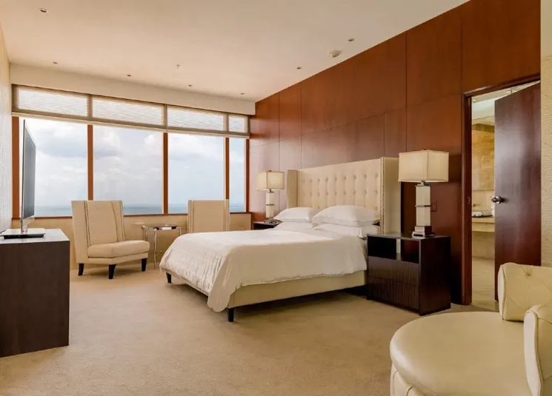
 | 套房：50平米 | US$400.00
巴拿马城：Intercontinental Miramar | 城市景观：26平米 | US$180.00 | 巴拿马城米拉马尔洲际酒店 开业：1999 装修：2020 | 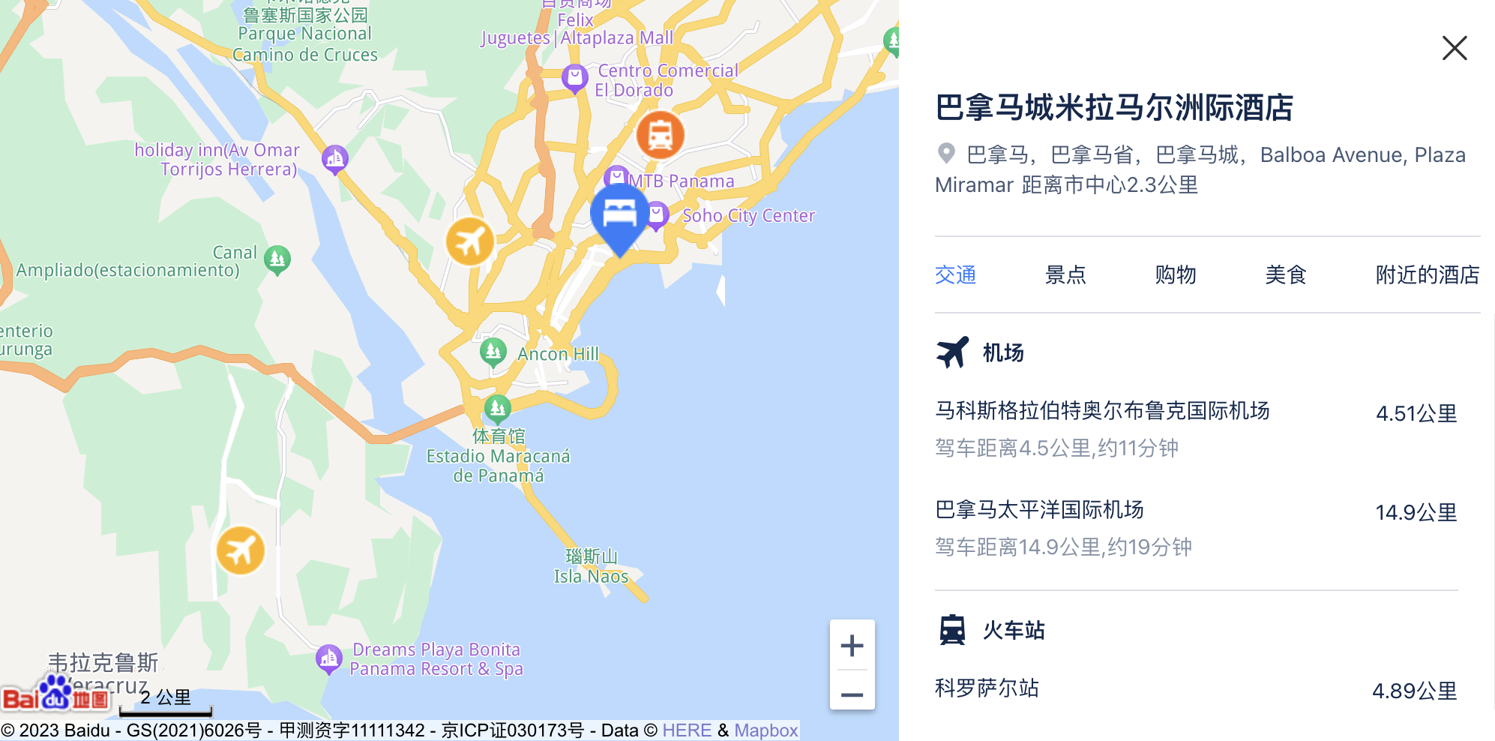 | 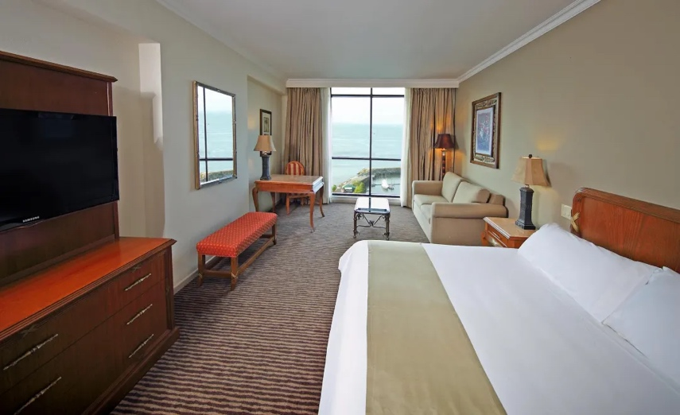
 | 套房：40平米 | US$400.00
金斯顿：Pegasu hotel（只有这一个五星） | 24平米 | US$325.00 | 牙买加飞马酒店 开业：1973 | 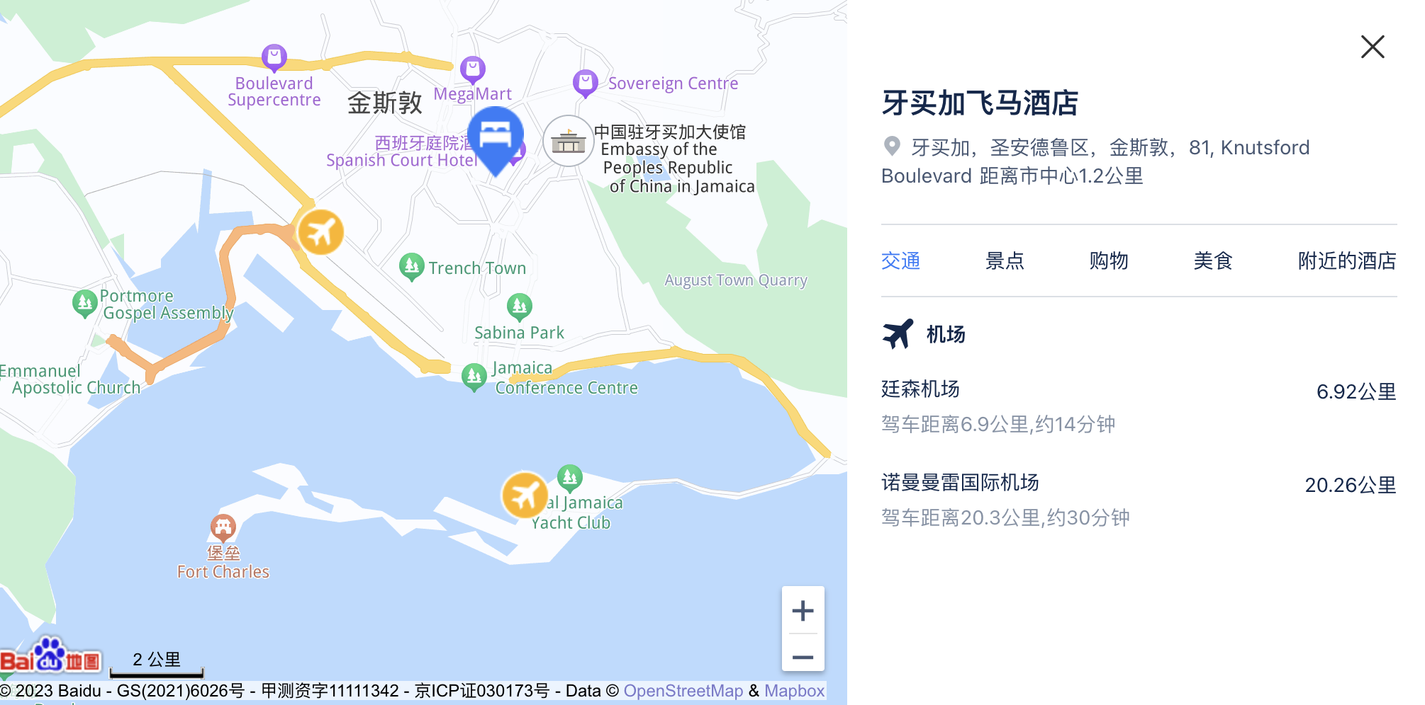 | 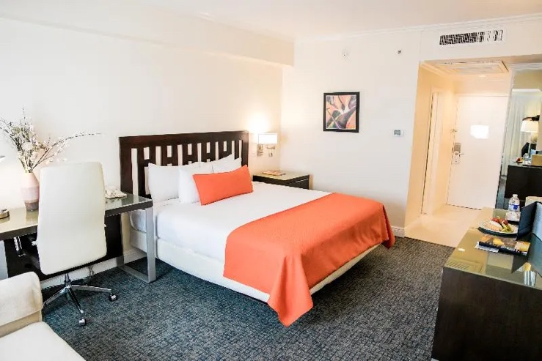
 | 套房：45平米 | US$420.00

其他
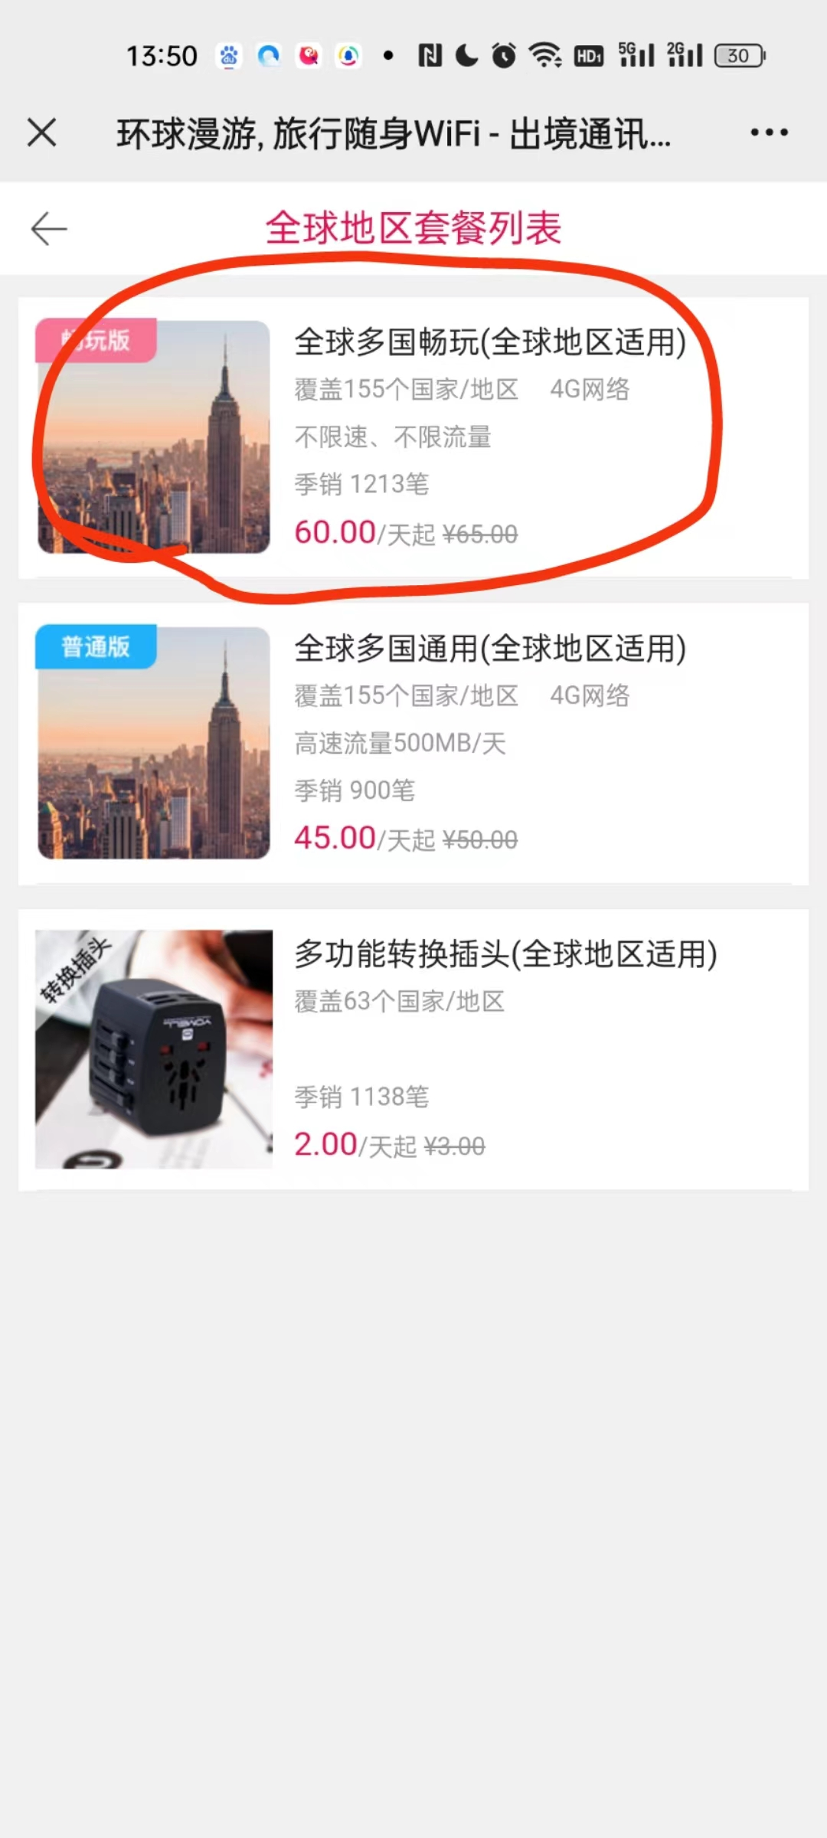
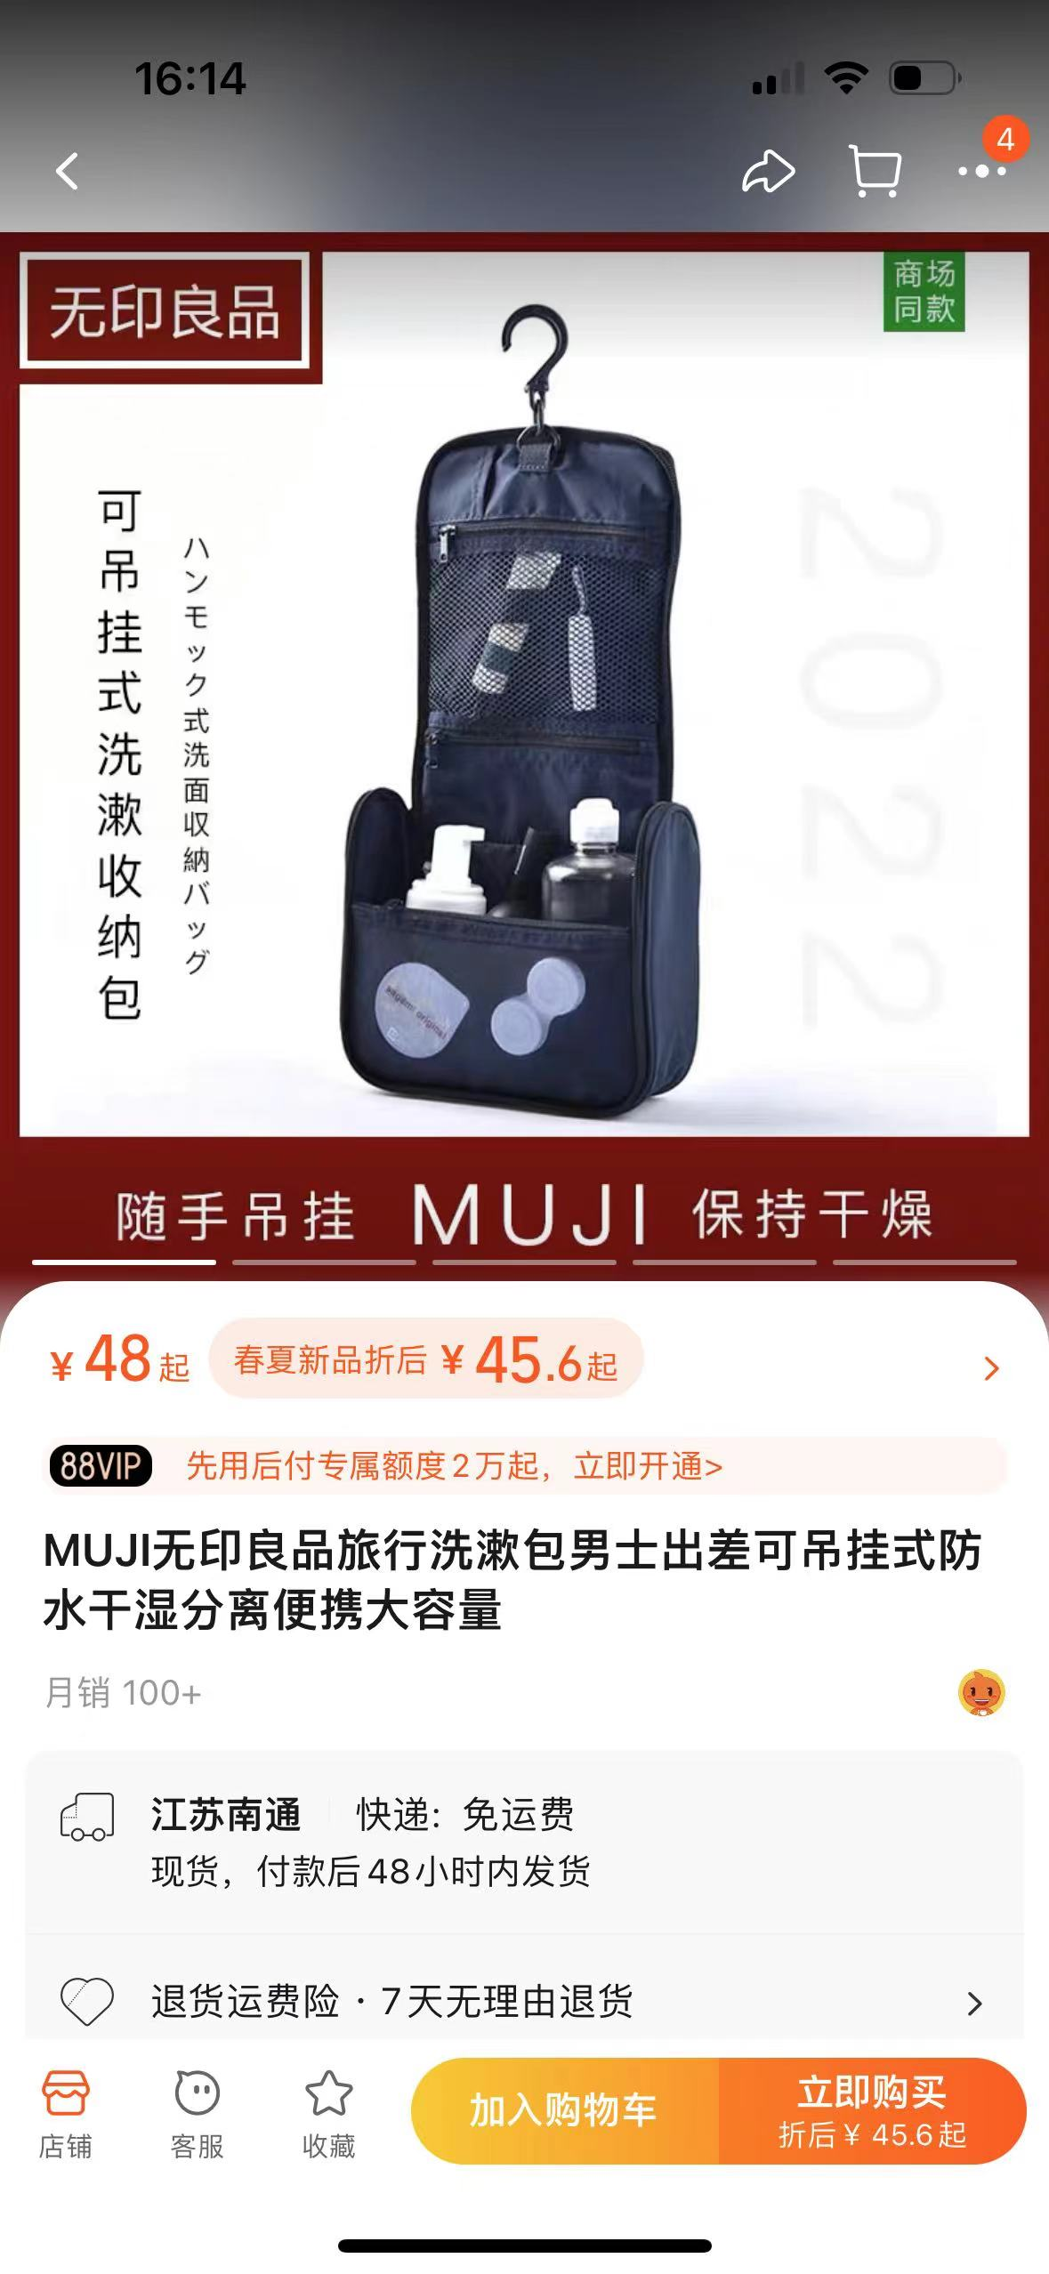

导游要求： | 带4个打火机接机
 | 着装请着商务休闲，注意礼节
 | 需要提前取酒店房卡
 | 主动帮忙提行李，任何突发情况及时与我们反馈。
 | 不要讨论任何与政治相关的议题，不要聊任何关于客人背影隐私相关的问题，只介绍当地风土人情。
关于用餐 | 一定要与客人充分沟通，提前帮助预定位子，协助点菜，结帐由客人现结。

房间要求： | 需要提前取酒店房卡
 | 不要让客人刷担保，如产生额外的洗衣费等提醒随团助理结帐。

车辆要求： | 车辆整洁，每天至少保证每人每天两瓶水
 | 车辆在约定时间必需至少提前10分钟抵达，不得迟到。
 | 注意安全驾驭，司机开车时不得接打电话，嚼口香糖。

